Лист1
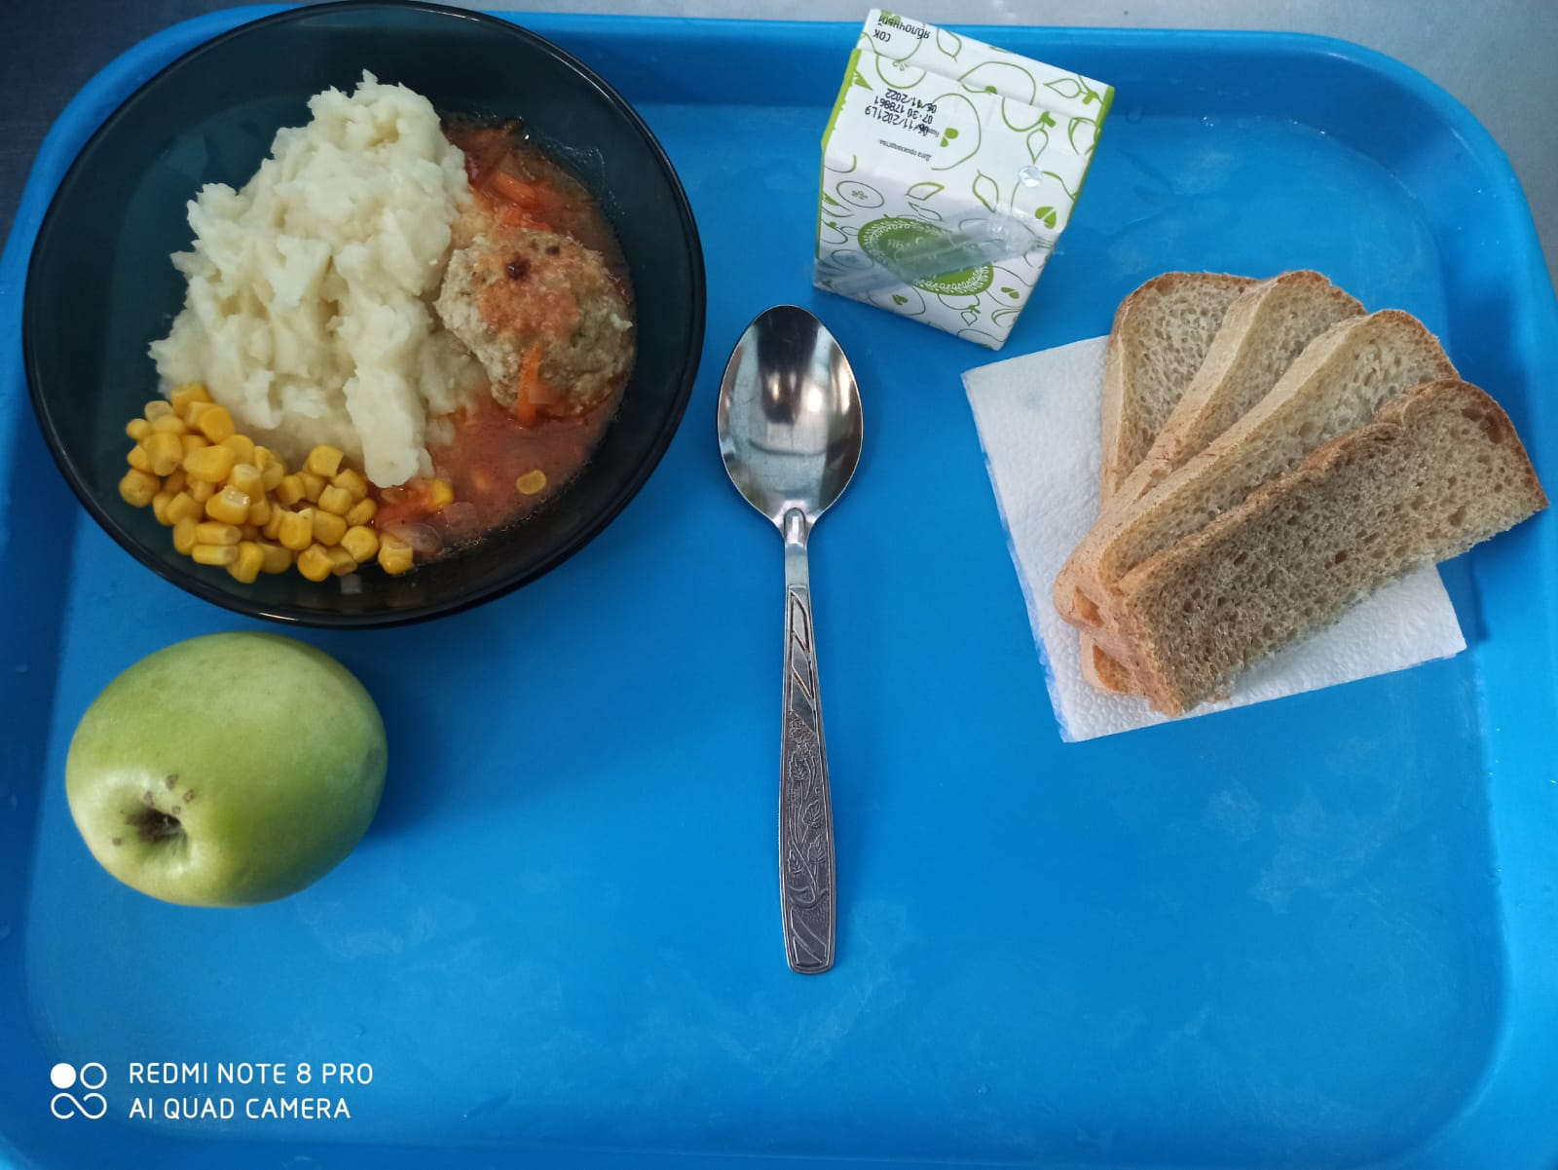
Школа | МБОУ ООШ №25 имени В.В.Буракова станицы Баракаевской |  |  | Отд./корп |  |  |  | День | 10.03.2022г

Прием пищи | Раздел | № рец. | Блюдо | Выход, г | Цена | Калорийность | Белки | Жиры | Углеводы

Завтрак | Фрукты | 112 | Яблоки | 114 |  | 51.70 | 0.44 | 0.44 | 10.78
5-9 классы | Овощи | 106 | Кукуруза консервированная | 30 |  | 55.40 | 1.40 | 2.08 | 7.74
 | Гор.блюдо | 355 | Тефтели рыбные с томатным соусом | 100 |  | 121.00 | 8.70 | 5.30 | 9.60
 | Гарнир | 429 | Пюре картофельное | 180 |  | 165.60 | 3.78 | 7.92 | 19.62
 | Хлеб | 108 | Хлеб пшеничный | 36 |  | 82.25 | 2.66 | 0.28 | 27.22
 | Хлеб | 109 | Хлеб ржаной | 34 |  | 59.16 | 2.24 | 0.40 | 17.01
 | Напиток | 518 | Сок яблочный | 167 |  | 82.80 | 0.90 | 0.20 | 0.20
 |  |  |  |  | 45.45р. | 566.21 | 19.68 | 16.18 | 81.39
Завтрак | Овощи | 106 | Кукуруза консервированная | 30 |  | 55.40 | 1.40 | 2.08 | 7.74
 | Гор.блюдо | 355 | Тефтели рыбные с томатным соусом | 100 |  | 121.00 | 8.70 | 5.30 | 9.60
сотрудники | Гарнир | 429 | Пюре картофельное | 180 |  | 165.60 | 3.78 | 7.92 | 19.62
 | Хлеб | 108 | Хлеб пшеничный | 36 |  | 82.25 | 2.66 | 0.28 | 27.22
 | Хлеб | 109 | Хлеб ржаной | 34 |  | 59.16 | 2.24 | 0.40 | 17.01
 | Напиток | 518 | Сок яблочный | 167 |  | 82.80 | 0.90 | 0.20 | 0.20
 |  |  |  |  | 38.82р. | 566.21 | 19.68 | 16.18 | 81.39
Завтрак | Фрукты | 112 | Яблоки | 114 |  | 51.70 | 0.44 | 0.44 | 10.78
дети ОВЗ | Овощи | 106 | Кукуруза консервированная | 30 |  | 55.40 | 1.40 | 2.08 | 7.74
инвалиды | Гор.блюдо | 355 | Тефтели рыбные с томатным соусом | 100 |  | 121.00 | 8.70 | 5.30 | 9.60
 | Гарнир | 429 | Пюре картофельное | 180 |  | 165.60 | 3.78 | 7.92 | 19.62
 | Хлеб | 108 | Хлеб пшеничный | 36 |  | 82.25 | 2.66 | 0.28 | 27.22
 | Хлеб | 109 | Хлеб ржаной | 34 |  | 59.16 | 2.24 | 0.40 | 17.01
 | Напиток | 518 | Сок 0,2л в ассортименте | 200 |  | 92.00 | 1.00 | 0.20 | 0.20
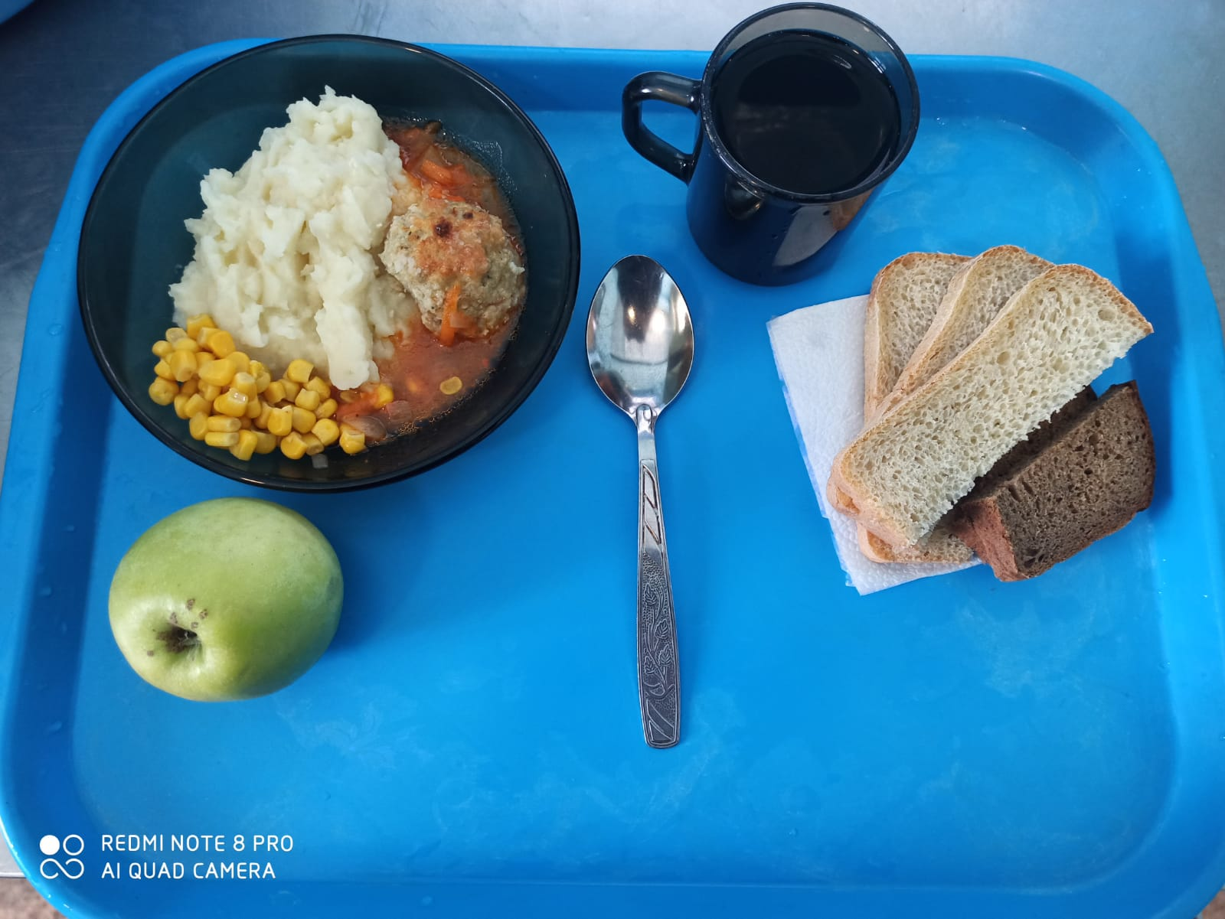
 |  |  |  |  | 56.16р. | 575.41 | 19.78 | 16.18 | 81.39

